Pràctica A
Informe pràctica A |  |  |  | Data:17/04/2024
Grup pràctiques: | 2.2 |  |  | Parella: T4
Alumnes: Alba Pont Pujol i David Selas Fernández

Estandarització Estoc Cu 1000ppm

Pes CuSO4 · 5 H2O | 0.9858
ml estoc Cu | 250

ml EDTA | ppm Cu |  | conc. Estoc Cu | 982 | ppm
15.4 | 978 |  | % rsd | 0.764 | %
15.6 | 991
15.4 | 978

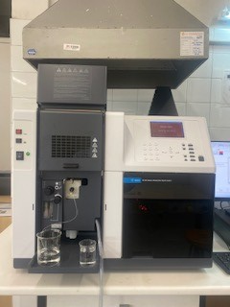

Instrumentació
Durant la pràctica s'ha fet servir un espectofotòmetre d'absorció atòmica de flama amb una làmpada de càtode buit com a font de radiació.
A més a més també s'han utilitzat matrassos aforats de 10 i 25 mL per preparar els patrons pels calibrats per patrons externs i addició estàndard
respectivament. I matrassos aforats de 100 i 250 mL per fer les dilucions intermèdies. Per agafar els volums per realitzar les dilucions, s'han utilitzat
pipetes graduades de 5ml i 1ml i pipetes aforades de 10ml i 25ml.

Descripció de la mostra |  |  |  |  |  | Figura 1: espectrofotòmetre d'absorció atòmica
La mostra analitzar és aiguardent d'orujo ( Pazo de Usía) amb un 40% de volum d'alcohol. És una mostra incolora i brillant. Lot:L-J0409
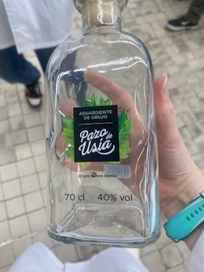
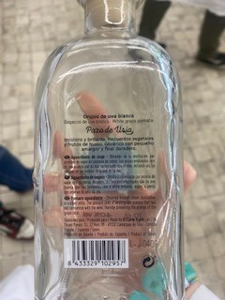

 | Figura 2: mostra d'orujo

Preparació Patrons i mesures Absorció Atòmica

Calibratge Patrons Externs
Les concentracions que apareixen entre parèntesi a partir de les quals s'han preparat els patrons no tenen exactament aquests valors, sinó que és una aproximació per no ocupar tant espai. Aquestes dissolucions intermèdies s'han preparat fent dilucions de la solució de 982 ppm en aquest ordre:
982ppm--->98.2ppm--->9.82ppm--->0.982 ppm a partir de les dues últimes s'han preparat els patrons
Patró (ppm Cu) | ml estoc Cu | ml enràs | senyal AAS
0.098 | 1 (de 1ppm) | 10 | 0.01058
0.491 | 5 (de 1ppm) | 10 | 0.0647
0.982 | 1 (de 10ppm) | 10 | 0.1373
1.96 | 2 (de 10 ppm) | 10 | 0.2452
2.95 | 3 (de 10 ppm) | 10 | 0.4109

 | Factor dilució | Senyal AAS | conc.mostra | Int.confiança
Mostra | 1.00 | 0.0558 | 0.435 | 0.4±0.3

Corba Calibrat: | pendent | 0.1371 |  | Sx/y | 0.013389677731
 | ord.origen | -0.0039 |  | n | 5
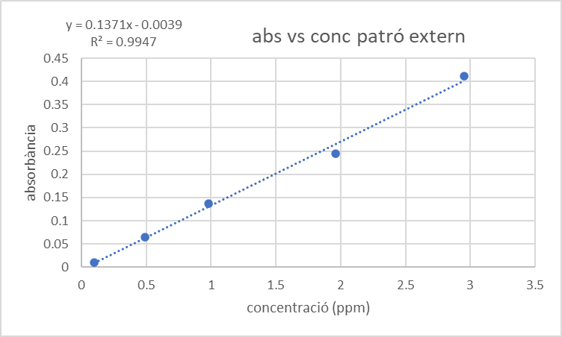

Comentaris: | En el aquest cas no afegim res als patrons, no es té en
 | compte la matriu.
Calibratge Patrons Externs amb interferent

Patró (ppm Cu) | ml estoc Cu | ml etanol | ml enràs | senyal AAS
0 | 0 | 4 | 10 | 0.0024
0.098 | 1 (de 1 ppm) | 4 | 10 | 0.0101
0.491 | 5 (de 1ppm) | 4 | 10 | 0.0498
0.982 | 1 (de 10 ppm) | 4 | 10 | 0.0838
1.96 | 2 (de 10 ppm) | 4 | 10 | 0.1693
2.95 | 3 (de 10 ppm) | 4 | 10 | 0.235

 | Factor dilució | Senyal AAS | conc.mostra | Int.confiança
Mostra | 1.00 | 0.0493 | 0.548 | 0.5±0.2

Corba Calibrat: | pendent | 0.0796 |  | Sx/y | 0.0058219728726
 | ord.origen | 0.0057 |  | n | 6
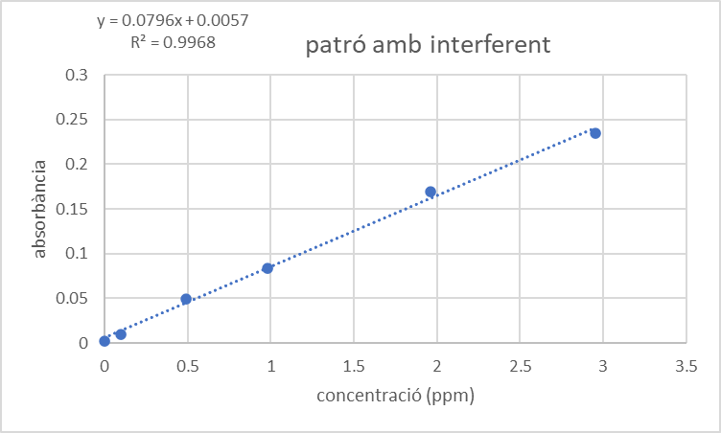

Comentaris: | En aquest cas en els patrons afegim etanol al 40%, perquè tingui una
 | composició semblant a la de la matriu de l'orujo.

Calibratge Addició estàndard

Les concentracions que apareixen entre parèntesi a partir de les quals s'han preparat els patrons no tenen exactament aquests valors, sinó que és una aproximació per no ocupar tant espai. Aquestes dissolucions intermèdies s'han preparat fent dilucions de la solució de 982 ppm en aquest ordre:
982ppm--->98.2ppm--->24.55ppm--->2.45 ppm a partir de les dues últimes s'han preparat els patrons.
Patró (ppm Cu) | ml estoc Cu | ml mostra | ml enràs | senyal AAS
0 | 0 | 20 | 25 | 0.0483
0.493 | 5 (de 2.5 ppm) | 20 | 25 | 0.1022
0.985 | 1 (de 25ppm) | 20 | 25 | 0.1446
1.97 | 2 (de 25 ppm) | 20 | 25 | 0.2353
2.96 | 3 ( de 25 ppm) | 20 | 25 | 0.3159

 | Factor dilució | Senyal AAS | conc.mostra | Int.confiança
Mostra | 1.25 | 0 | 0.754 | 0.8±0.3

Corba Calibrat: | pendent | 0.0898 |  | Sx/y | 0.0053840662475
 | ord.origen | 0.0542 |  | n | 5

addició estàndard
0 | 0.0483
0.493 | 0.1022
0.985 | 0.1446
1.97 | 0.2353
2.96 | 0.3159

Comentaris: | Els patrons es preparen afegint una quantitat de la mostra
 | coneguda per tenir en compte l'efecte matriu.

Comparació resultats vs. Calibratge. Discusió

 |  | ppm Cu | int.confiança
Calibratge extern |  | 0.435 | 0.4±0.3
Calibratge extern amb interferent |  | 0.547 | 0.5±0.2
Addició estàndard |  | 0.754 | 0.8±0.3

Comparació estadística pendents: extern vs. addició estàndard
En primer lloc es compara la diferència en % entre els valors dels pendnents:
- pendent patró extern= 0,1371
-pendent addició estàndard= 0,0898
Es veu que la diferència excedeix per bastant el 10%, per tant sí que existeix una diferència siginificativa entre els dos mètodes.
Ara es comparen les desviacions estàndard dels residuals de les dues rectes per veure si exsiteix una diferència significativa:
Fexp=(sy/x)1^2/(Sy/x)2^2= 6,184705 amb n1= 5 i n2= 5, per tant gl1=3 i gl2= 3 i el valor de la F crítica és Ftab= 9,28, així doncs Fexp<Ftab i no hi ha diferències significatives entre les dues precissions.
Ara s'aplica el test t per quan les variàncies són iguals (els càlculs es mostren a l'altre full):
texp=6,656
ttab= 2,447
com que texp>ttab es pot afirmar que existeix una diferència significativa entre els mètodes de patró extern i addició estàndard.

Discusió dels tres mètodes de calibratge
En aquesta pràctica, s'han realitzat diferents calibratges, un de patró extern, un de patró extern amb interferent i l'últim d'addició estàndard.
Com s'ha vist anteriorment, hi ha una diferència significativa entre els mètodes d'addició estàndard i de patró extern.
Aquest fet es deu a que hi ha un efecte de la matriu, el qual es té en compte a l'addició estàndard, però amb el patró extern no.

El mètode de patró extern amb interferent, té poques diferències amb el de l'addició estàndard, ja que també té en compte l'efecte
de la matriu. En l'addició estàndard s'afegeix una quantitat coneguda de mostra, en canvi, en el patró extern amb interferent, s'afegeix una
substància semblant a la de la matriu de la mostra. El problema que porta el patró extern amb interferent, és que si no es coneix la matriu,
no es podrà realitzar. Per tant, sempre que es conegui la composició de la matriu, es durà a terme el mètode de patró extern amb interferent, ja que
és més ràpid que el d'addició estàndard, on s'ha d'afegir una quantitat coneguda de mostra a cada solució patró.

contingut Cu aiguardent |  | 0.5±0.2

El valor obtingut amb el calibratge de patrons externs amb interferent i el d'addició estàndard , hauria de ser semblant,
però per errors experimentals en l'addició estàndard, són més diferents. Finalment, com a resultat final de contingut
de Cu en aiguardent, agafem l'obtingut amb patró extern amb interferent.
Pel que fa a la normativa de cara a la concentració de coure permesa a begudes alcohòliques, segons la legislació espanyola, específicament el Reial decret 211/2004, que regula la destil·lació de productes vinícoles i el seu control, el límit màxim de concentració de coure permès en aiguardents de raïm és de 5 mil·ligrams per litre (mg/L). Per tant aquest aiguardent d'orujo compleix amb la normativa.

Càlculs
abs vs conc patró extern
 | conc (ppm) | abs
 | 0 | 0.0016 |  |  |  |  |  |  |  |  | Càlculs valoració EDTA
 | 0.098 | 0.01058
 | 0.491 | 0.0647 |  |  |  |  |  | ESTIMACIÓN LINEAL |  |  | Valoració 1 | 15.4
 | 0.982 | 0.1373 |  |  |  |  | b | 0.13705435958 | -0.0039138608939 | a | Valoració 2 | 15.6
 | 1.96 | 0.2452 |  |  |  |  |  | 0.005784303444 | 0.0095953588522 |  | Valoració 3 | 15.4
 | 2.95 | 0.4109 |  |  |  |  |  | 0.99468475676 | 0.013389677731 | sx/y | Mitjana | 15.466666667
mostra | 0.435 | 0.0558 |  |  |  |  |  | 561.41443301 | 3 | gl
 |  |  |  |  |  |  |  | 0.10065232751 | 0.00053785040921

 |  |  |  |  |  |  |  | ymitja | 0.173736
 |  |  |  |  |  |  |  | sx | 1.1574148781
 |  |  |  |  |  |  |  | s^2x | 1.3396092
 |  |  |  |  |  |  |  | sxx | 5.3584368
 |  |  |  |  |  |  |  | so | 0.11301491552
 |  |  | 24.625 |  |  |  |  | t | 3
 |  |  |  |  |  |  |  | I | 0.35961346118

patró amb interferent
 | conc (ppm) | abs |  |  |  |  | ESTIMACIÓN LINEAL
 | 0 | 0.0024 |  |  |  | b | 0.079645420924 | 0.0057030044985 | a
 | 0.098 | 0.0101 |  |  |  |  | 0.0022394607206 | 0.0033912747776
 | 0.491 | 0.0498 |  |  |  |  | 0.99684750799 | 0.0058219728726 | sx/y
 | 0.982 | 0.0838 |  |  |  |  | 1264.8374756 | 4 | gl
 | 1.96 | 0.1693 |  |  |  |  | 0.042872131861 | 0.00013558147252
 | 2.95 | 0.235
mostra | 0.548 | 0.0493 |  |  |  |  | y mitja | 0.091733333333
 |  |  |  |  |  |  | sx | 1.1626305375
 |  |  |  |  |  |  | SX^2 | 1.3517097667
 |  |  |  |  |  |  | SXX | 6.7585488333
 |  |  |  |  |  |  | So | 0.080364169911
 |  |  |  |  |  |  | t | 2.776
 |  |  |  |  |  |  | I | 0.22309093567
addició estàndard
 |  |  |  |  |  |  |  | ESTIMACIÓN LINEAL
 |  |  |  |  |  |  | b | 0.089806355919 | 0.054164174254 | a
 | conc (ppm) | abs |  |  |  |  |  | 0.0022664416853 | 0.0037728969435
 | 0 | 0.0483 |  |  |  |  |  | 0.99809292759 | 0.0053840662475 | sx/y
 | 0.493 | 0.1022 |  |  |  |  |  | 1570.0918168 | 3 | gl
 | 0.985 | 0.1446 |  |  |  |  |  | 0.045514087492 | 8.6964508072E-05
 | 1.97 | 0.2353
 | 2.96 | 0.3159 |  |  |  |  |  | ymitja | 0.16926
mostra | 0.603 |  |  |  |  |  |  | sx | 1.1877795671
amb dilució | 0.754 |  |  |  |  |  |  | s^2x | 1.4108203
 |  |  |  |  |  |  |  | sxx | 4.2324609
 |  |  |  |  |  |  |  | so | 0.086656387166
 |  |  |  |  |  |  |  | t | 3.182
 |  |  |  |  |  |  |  | I | 0.27574062396

 |  |  |  | ((Sy/x)o)^2 | 0.00011916534958
 |  |  |  | (sy/x)o | 0.01091628827
 |  |  |  | sb1-b2 | 0.0070988678448
 |  |  |  | texp | 6.6557097129
 |  |  |  | ttab | 2.571

